Scan
請輸入地震力篩選樓層： |  |  | 2F |  |  | 功能： | 1 | 整理各檢核資料

SCAN
 |  |  |  |  |  | 流程： | 1 | 貼上 Assembled Point Masses、Material List By Story、Story Shears
 |  |  |  |  |  |  | 2 | 輸入地震力篩選樓層
 |  |  |  |  |  |  | 3 | 按下 SCAN
 |  |  |  |  |  |  | 4 | 檢核資料是否有誤

 |  |  |  |  |  | 注意： | 1 | 若某層樓無樓板需要手動修正 FloorArea 部分
 |  |  |  |  |  |  | 2 | Load Case 名稱與順序必須相同 |  |  |  |  |  |  |  |  |  |  |  | EQXP/P= | 0.2036 |  |  |  |  |  |  |  | EQXP/0SPECX= |  | 1.1544
 |  |  |  |  |  |  |  |  |  |  |  |  |  |  |  |  |  |  |  | EQYP/P= | 0.2036 |  |  |  |  |  |  |  | EQYP/0SPECY= |  | 1.1544

 | DL | Story | P | W | FloorArea | Unit Weight |  | DL | Story | M(UX) | W | FloorArea | Unit Weight | LL | Story | P | W | FloorArea | Unit Weight | 地震力-靜態 |  |  |  |  |  |  |  |  | 地震力-動態
 |  | RF | 83.15 | 83.15 | 64 | 1.30 |  |  | RF | 7.667319 | 75.21639939 | 64 | 1.18 |  | RF | 19.2 | 19.2 | 64 | 0.30 | Story | Load | Loc | P | VX | VY | T | MX | MY | Story | Load | Loc | P | VX | VY | T | MX | MY
 |  | 3F | 166.3 | 83.15 | 64 | 1.30 |  |  | 3F | 8.196513 | 80.40779253 | 64 | 1.26 |  | 3F | 38.4 | 19.2 | 64 | 0.30 | 2F | DL | Bottom | 249.44 | 0 | 0 | 0 | 997.778 | -997.778 | 2F | EQXP | Bottom | 0 | -50.78 | 0 | 216.419 | 0 | -353.188
 |  | 2F | 249.44 | 83.14 | 64 | 1.30 |  |  | 2F | 8.196513 | 80.40779253 | 64 | 1.26 |  | 2F | 57.6 | 19.2 | 64 | 0.30 | 2F | EQXP | Bottom | 0 | -50.78 | 0 | 216.419 | 0 | -353.188 | 2F | EQXN | Bottom | 0 | -50.78 | 0 | 189.795 | 0 | -353.188
 |  | 1F | 0 |  |  |  |  |  | 1F | 0.529194 | 5.19139314 |  |  |  | 1F | 0 |  |  |  | 2F | EQXN | Bottom | 0 | -50.78 | 0 | 189.795 | 0 | -353.188 | 2F | EQYP | Bottom | 0 | 0 | -50.78 | -216.419 | 353.188 | 0
 |  | BASE |  |  |  |  |  |  | BASE | 0 |  |  |  |  | BASE |  |  |  |  | 2F | EQYP | Bottom | 0 | 0 | -50.78 | -216.419 | 353.188 | 0 | 2F | EQYN | Bottom | 0 | 0 | -50.78 | -189.795 | 353.188 | 0
 |  | Totals |  |  | 192 |  |  |  | Totals | 24.589538 | 241.22336778 | 192 | 1.26 |  | Totals |  |  | 192 |  | 2F | EQYN | Bottom | 0 | 0 | -50.78 | -189.795 | 353.188 | 0 | 2F | 0SPECX | Bottom | 0 | 43.99 | 0 | 188.68 | 0 | 302.32
 |  |  |  |  |  |  |  |  |  |  |  |  |  |  |  |  |  |  |  |  |  |  |  |  |  |  |  |  | 2F | 0SPECY | Bottom | 0 | 0 | 43.99 | 188.68 | 302.32 | 0
 |  |  |  |  |  |  |  |  |  |  |  |  |  |  |  |  |  |  |  |  |  |  |  |  |  |  |  |  | 2F | EQV | Bottom | 29.36 | 0 | 0 | 0 | 117.438 | -117.438
 |  |  |  |  |  |  |  |  |  |  |  |  |  |  |  |  |  |  |  |  |  |  |  |  |  |  |  |  | 2F | SPECXF MAX | Bottom | 0 | 50.79 | 0 | 217.803 | 0 | 348.983
 |  |  |  |  |  |  |  |  |  |  |  |  |  |  |  |  |  |  |  |  |  |  |  |  |  |  |  |  | 2F | SPECYF MAX | Bottom | 0 | 0 | 50.79 | 217.803 | 348.983 | 0

EQB
 |  |  |  |  |  | 功能： | 1 | 篩選 Assembled Point Masses
 |  |  |  |  |  |  | 2 | 依據耐震設計規範2.12節
EQB
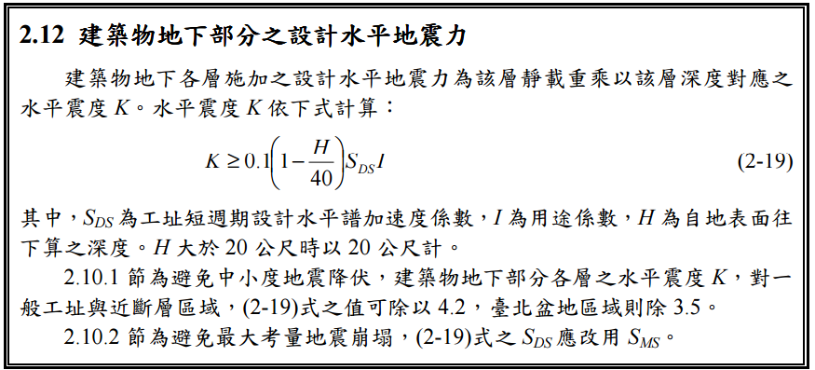

Story | H | SDS | I | UX | K | W | EQXB | UY | W | EQYB
1F | 0 | 0.6 | 1 | 0.529194 | 0.06 | 5.19139314 | 0.3114835884 | 0.529194 | 5.19139314 | 0.3114835884
B1
B2
B3
B4
B5
B6
B7
B8
B9
B10

